審査員名簿
 | （専門職学位課程） |  |  |  |  |  | コース等主任氏名
 | プロジェクトレポート 論 文 審 査 員 名 簿
 |  |  |  |  |  |  | 〇〇 〇〇
 | 入学年度 | ○○ |  | 年度 | 申請学位 （専攻分野） |  | 技術経営修士（専門職）
 | 学籍番号 | 12M34567
 | 学位申請者氏名 | 〇〇 〇〇 |  |  | コース等 |  | 技術経営専門職学位課程
 | プロジェクトレポート題目 | 〇〇題目〇〇
 | コース等担当教員会議開催年月日 | 令和 |  | 年 |  | 月 |  | 日
 | 論文審査員 |  | 氏 名 |  |  |  | 職 名
 |  | 主 査 | （氏名） □□ □□ |  |  |  | （職名） □□
 |  | 審査員 | （氏名） １□□ □□ |  |  |  | （職名） １□□
 |  | 〃 | （氏名） ２□□ □□ |  |  |  | （職名） ２□□
３名以上
進学者は
５名以上
 |  | 〃 | （氏名） ３□□ □□ |  |  |  | （職名） ３□□
 |  | 〃 | （氏名） ４□□ □□ |  |  |  | （職名） ４□□
 |  | 〃 | （氏名） ５□□ □□ |  |  |  | （職名） ５□□
 |  | 〃 | （氏名） ６□□ □□ |  |  |  | （職名） ６□□
 |  |  |  | 令和 |  | 年 |  | 月 | 日
 | 学院長 殿
 |  |  | 指導教員 | ■■ ■■
 |  |  | 指導教員 | ■■ ■■

（注）プロジェクトレポート審査員は学外審査員を除いて３名以上（博士後期課程進学者は５名以上）を選定してください。

短縮修了関係書類について
短縮修了関係書類について 下記の短縮修了関係書類のうち、該当するものを提出してください。 記 ・ 大学院学則第６条第３項適用に関する説明書・理由書 ・ 大学院学則第４６条第２項適用に関する説明書・理由書
 | 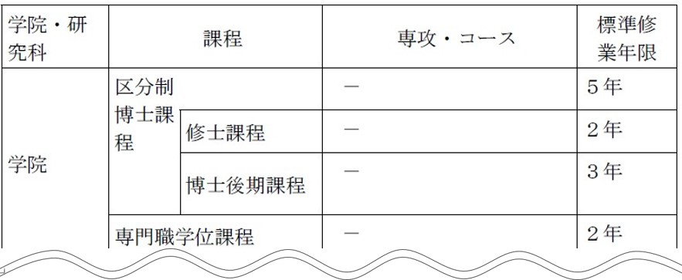 参考（大学院学則より抜粋） 第６条 本学大学院の標準修業年限は、次のとおりとする。 ３ 第１項の規定にかかわらず、専門職学位課程においては、主として実務の経験を有する者に対して教育を行う場合であって、かつ、昼間と併せて夜間その他特定の時間又は時期において授業を行う等の適切な方法により教育上支障を生じない場合は、その標準修業年限を１年以上２年未満の期間とすることができる。

 | 参考（大学院学則より抜粋） 第４６条 専門職学位課程の修了の要件は、当該課程に２年以上在学し、所定の授業科目について40単位以上の修得その他の教育課程の履修により課程を修了することとする。 ２ 前項の規定にかかわらず、在学期間に関しては、第42条の規定により専門職学位課程に入学する前に修得した単位（学教法第102条第１項の規定により入学資格を有した後、修得したものに限る。）を当該課程において修得したものとして認定する場合であって、当該単位の修得により当該課程の教育課程の一部を履修したと教授会が認めるときは、当該単位数、その修得に要した期間その他を勘案して１年を超えない範囲で当該課程に在学したものとみなすことができる。

